使い方
このファイルは、各学校の体力・運動能力調査のデータから、「全国平均値、宮城県平均値との比較をしたレーダーチャート」を作成します。県教委に報告をするファイルを使用しますので、新たにデータを入力する必要はありません。
このファイルの使い方

１ 入力した報告用ファイル（令和５年度体力・運動能力調査報告【様式１－①】を準備して下さい。

２ データ貼付シートに、学校のデータを貼り付けて下さい。

 | 枠の部分に、データをすべて貼り付けて下さい。

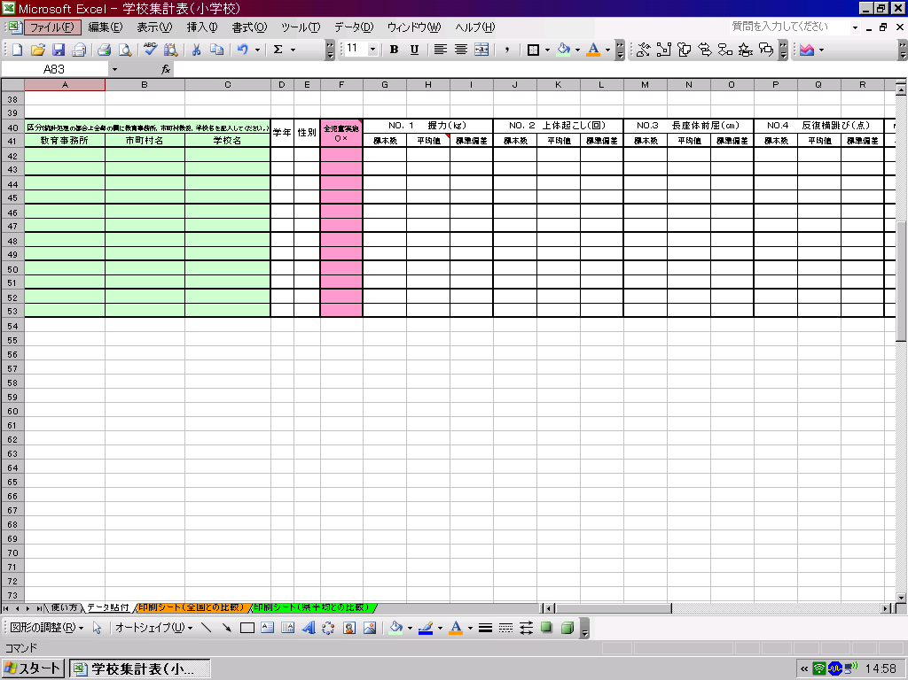

データ貼付シートへ

３ 印刷シートを確認して、必要なシートを印刷して下さい。

印刷シート（全国との比較）へ
印刷シート（県平均）との比較）へ

印刷シート（全国との比較）
体 力 ・ 運 動 能 力 調 査 結 果 （小学校）全国との比較
 | 教育事務所

 | 学年 | 性別 | 握力（ｋｇ） | 上体おこし（回） | 長座体前屈（ｃｍ） | 反復横跳び（点） | 20m ｼｬﾄﾙﾗﾝ | ５０ｍ走（秒） | 立幅跳 （ｃｍ） | ｿﾌﾄﾎﾞｰﾙ 投げ（ｍ）

 | 1 | 男 | 0.0 | 0.0 | 0.0 | 0.0 | 0.0 | 0.0 | 0.0 | 0.0
 | 1 | 女 | 0.0 | 0.0 | 0.0 | 0.0 | 0.0 | 0.0 | 0.0 | 0.0
 | 2 | 男 | 0.0 | 0.0 | 0.0 | 0.0 | 0.0 | 0.0 | 0.0 | 0.0
 | 2 | 女 | 0.0 | 0.0 | 0.0 | 0.0 | 0.0 | 0.0 | 0.0 | 0.0
 | 3 | 男 | 0.0 | 0.0 | 0.0 | 0.0 | 0.0 | 0.0 | 0.0 | 0.0
 | 3 | 女 | 0.0 | 0.0 | 0.0 | 0.0 | 0.0 | 0.0 | 0.0 | 0.0
 | 4 | 男 | 0.0 | 0.0 | 0.0 | 0.0 | 0.0 | 0.0 | 0.0 | 0.0
 | 4 | 女 | 0.0 | 0.0 | 0.0 | 0.0 | 0.0 | 0.0 | 0.0 | 0.0
 | 5 | 男 | 0.0 | 0.0 | 0.0 | 0.0 | 0.0 | 0.0 | 0.0 | 0.0
 | 5 | 女 | 0.0 | 0.0 | 0.0 | 0.0 | 0.0 | 0.0 | 0.0 | 0.0
 | 6 | 男 | 0.0 | 0.0 | 0.0 | 0.0 | 0.0 | 0.0 | 0.0 | 0.0
 | 6 | 女 | 0.0 | 0.0 | 0.0 | 0.0 | 0.0 | 0.0 | 0.0 | 0.0
下のグラフは、各測定種目の令和４年度全国平均値を「５０」とした時の、Tスコアを表しています。５０を上回っていると全国平均値より優れている、５０を下回っていると全国平均値より劣っていることを表しています。
（全国平均値や宮城県平均値は、保健体育安全課学校体育のホームページでご覧下さい。） http://www.pref.miyagi.jp/soshiki/hotai/chousa.html

１年生男子
握力 | 50 | 8.5
上体起こし | 50 | 25.3
長座体前屈 | 50 | 11.5
反復横とび | 50 | -4.0
20mｼｬﾄﾙﾗﾝ | 50 | 30.2
５０ｍ走 | 50 | 158.0
立ち幅とび | 50 | -12.0
ｿﾌﾄﾎﾞｰﾙ投げ | 50 | 25.3
１年生女子
握力 | 50 | 7.7
上体起こし | 50 | 24.8
長座体前屈 | 50 | 7.9
反復横とび | 50 | -5.1
20mｼｬﾄﾙﾗﾝ | 50 | 26.3
５０ｍ走 | 50 | 163.8
立ち幅とび | 50 | -14.4
ｿﾌﾄﾎﾞｰﾙ投げ | 50 | 21.0

２年生男子
握力 | 50 | 5.2
上体起こし | 50 | 21.8
長座体前屈 | 50 | 9.6
反復横とび | 50 | -0.1
20mｼｬﾄﾙﾗﾝ | 50 | 29.9
５０ｍ走 | 50 | 173.2
立ち幅とび | 50 | -17.7
ｿﾌﾄﾎﾞｰﾙ投げ | 50 | 24.3
２年生女子
握力 | 50 | 4.9
上体起こし | 50 | 22.5
長座体前屈 | 50 | 5.9
反復横とび | 50 | -4.1
20mｼｬﾄﾙﾗﾝ | 50 | 27.2
５０ｍ走 | 50 | 175.4
立ち幅とび | 50 | -19.3
ｿﾌﾄﾎﾞｰﾙ投げ | 50 | 19.4

どの学年にも共通する、課題となるような項目はありませんか？

３年生男子
握力 | 50 | 6.8
上体起こし | 50 | 21.7
長座体前屈 | 50 | 7.2
反復横とび | 50 | 4.9
20mｼｬﾄﾙﾗﾝ | 50 | 29.0
５０ｍ走 | 50 | 167.6
立ち幅とび | 50 | -23.4
ｿﾌﾄﾎﾞｰﾙ投げ | 50 | 24.8
３年生女子
握力 | 50 | 3.6
上体起こし | 50 | 19.4
長座体前屈 | 50 | 4.8
反復横とび | 50 | 3.6
20mｼｬﾄﾙﾗﾝ | 50 | 28.4
５０ｍ走 | 50 | 175.3
立ち幅とび | 50 | -20.9
ｿﾌﾄﾎﾞｰﾙ投げ | 50 | 19.3

４年生男子
握力 | 50 | 3.7
上体起こし | 50 | 17.4
長座体前屈 | 50 | 7.2
反復横とび | 50 | 2.9
20mｼｬﾄﾙﾗﾝ | 50 | 27.1
５０ｍ走 | 50 | 160.1
立ち幅とび | 50 | -24.9
ｿﾌﾄﾎﾞｰﾙ投げ | 50 | 24.4
４年生女子
握力 | 50 | 4.8
上体起こし | 50 | 17.1
長座体前屈 | 50 | 4.5
反復横とび | 50 | -1.3
20mｼｬﾄﾙﾗﾝ | 50 | 26.7
５０ｍ走 | 50 | 168.4
立ち幅とび | 50 | -23.8
ｿﾌﾄﾎﾞｰﾙ投げ | 50 | 20.1

５年生女子
握力 | 50 | 6.9
上体起こし | 50 | 10.8
長座体前屈 | 50 | 3.9
反復横とび | 50 | -10.1
20mｼｬﾄﾙﾗﾝ | 50 | 25.3
５０ｍ走 | 50 | 168.2
立ち幅とび | 50 | -28.7
ｿﾌﾄﾎﾞｰﾙ投げ | 50 | 18.4
５年生男子
握力 | 50 | 4.4
上体起こし | 50 | 11.9
長座体前屈 | 50 | 7.2
反復横とび | 50 | -10.3
20mｼｬﾄﾙﾗﾝ | 50 | 25.8
５０ｍ走 | 50 | 154.6
立ち幅とび | 50 | -25.8
ｿﾌﾄﾎﾞｰﾙ投げ | 50 | 23.5

６年生男子
握力 | 50 | 8.1
上体起こし | 50 | 9.4
長座体前屈 | 50 | 5.7
反復横とび | 50 | -13.9
20mｼｬﾄﾙﾗﾝ | 50 | 25.5
５０ｍ走 | 50 | 148.2
立ち幅とび | 50 | -24.2
ｿﾌﾄﾎﾞｰﾙ投げ | 50 | 23.8
６年生女子
握力 | 50 | 9.1
上体起こし | 50 | 10.9
長座体前屈 | 50 | 1.6
反復横とび | 50 | -13.0
20mｼｬﾄﾙﾗﾝ | 50 | 24.8
５０ｍ走 | 50 | 163.6
立ち幅とび | 50 | -20.8
ｿﾌﾄﾎﾞｰﾙ投げ | 50 | 21.4

日常の運動やスポーツ、外遊びの成果が現れている、項目はありますか？

印刷シート（県平均との比較）
体 力 ・ 運 動 能 力 調 査 結 果 （小学校）県平均との比較
 | 教育事務所

 | 学年 | 性別 | 握力（ｋｇ） | 上体おこし（回） | 長座体前屈（ｃｍ） | 反復横跳び（点） | 20m ｼｬﾄﾙﾗﾝ | ５０ｍ走（秒） | 立幅跳 （ｃｍ） | ｿﾌﾄﾎﾞｰﾙ 投げ（ｍ）

 | 1 | 男 | 0.0 | 0.0 | 0.0 | 0.0 | 0.0 | 0.0 | 0.0 | 0.0
 | 1 | 女 | 0.0 | 0.0 | 0.0 | 0.0 | 0.0 | 0.0 | 0.0 | 0.0
 | 2 | 男 | 0.0 | 0.0 | 0.0 | 0.0 | 0.0 | 0.0 | 0.0 | 0.0
 | 2 | 女 | 0.0 | 0.0 | 0.0 | 0.0 | 0.0 | 0.0 | 0.0 | 0.0
 | 3 | 男 | 0.0 | 0.0 | 0.0 | 0.0 | 0.0 | 0.0 | 0.0 | 0.0
 | 3 | 女 | 0.0 | 0.0 | 0.0 | 0.0 | 0.0 | 0.0 | 0.0 | 0.0
 | 4 | 男 | 0.0 | 0.0 | 0.0 | 0.0 | 0.0 | 0.0 | 0.0 | 0.0
 | 4 | 女 | 0.0 | 0.0 | 0.0 | 0.0 | 0.0 | 0.0 | 0.0 | 0.0
 | 5 | 男 | 0.0 | 0.0 | 0.0 | 0.0 | 0.0 | 0.0 | 0.0 | 0.0
 | 5 | 女 | 0.0 | 0.0 | 0.0 | 0.0 | 0.0 | 0.0 | 0.0 | 0.0
 | 6 | 男 | 0.0 | 0.0 | 0.0 | 0.0 | 0.0 | 0.0 | 0.0 | 0.0
 | 6 | 女 | 0.0 | 0.0 | 0.0 | 0.0 | 0.0 | 0.0 | 0.0 | 0.0
下のグラフは、各測定種目の令和５年度宮城県平均値を「５０」とした時の、Tスコアを表しています。５０を上回っている
と宮城県平均値より優れている、５０を下回っていると全国平均値より劣っていることを表しています。
（全国平均値や宮城県平均値は、保健体育安全課学校体育のホームページでご覧下さい。） http://www.pref.miyagi.jp/soshiki/hotai/chousa.html

１年生男子
握力 | 50 | 9.5
上体起こし | 50 | 28.7
長座体前屈 | 50 | 18.7
反復横とび | 50 | -0.3
20mｼｬﾄﾙﾗﾝ | 50 | 31.8
５０ｍ走 | 50 | 125.3
立ち幅とび | 50 | -7.3
ｿﾌﾄﾎﾞｰﾙ投げ | 50 | 26.8
１年生女子
握力 | 50 | 8.6
上体起こし | 50 | 28.6
長座体前屈 | 50 | 10.5
反復横とび | 50 | -2.0
20mｼｬﾄﾙﾗﾝ | 50 | 29.1
５０ｍ走 | 50 | 127.5
立ち幅とび | 50 | -8.4
ｿﾌﾄﾎﾞｰﾙ投げ | 50 | 24.4

２年生男子
握力 | 50 | 8.0
上体起こし | 50 | 25.7
長座体前屈 | 50 | 11.1
反復横とび | 50 | 3.1
20mｼｬﾄﾙﾗﾝ | 50 | 30.3
５０ｍ走 | 50 | 124.1
立ち幅とび | 50 | -12.0
ｿﾌﾄﾎﾞｰﾙ投げ | 50 | 26.6
２年生女子
握力 | 50 | 6.2
上体起こし | 50 | 24.5
長座体前屈 | 50 | 7.9
反復横とび | 50 | -2.2
20mｼｬﾄﾙﾗﾝ | 50 | 28.1
５０ｍ走 | 50 | 142.8
立ち幅とび | 50 | -12.7
ｿﾌﾄﾎﾞｰﾙ投げ | 50 | 21.3

どの学年にも共通する、課題となるような項目はありませんか？

３年生男子
握力 | 50 | 6.9
上体起こし | 50 | 24.1
長座体前屈 | 50 | 10.5
反復横とび | 50 | 9.0
20mｼｬﾄﾙﾗﾝ | 50 | 29.5
５０ｍ走 | 50 | 130.2
立ち幅とび | 50 | -14.1
ｿﾌﾄﾎﾞｰﾙ投げ | 50 | 27.6
３年生女子
握力 | 50 | 6.7
上体起こし | 50 | 23.0
長座体前屈 | 50 | 6.1
反復横とび | 50 | 3.5
20mｼｬﾄﾙﾗﾝ | 50 | 28.3
５０ｍ走 | 50 | 140.7
立ち幅とび | 50 | -14.4
ｿﾌﾄﾎﾞｰﾙ投げ | 50 | 22.5

４年生男子
握力 | 50 | 7.9
上体起こし | 50 | 21.7
長座体前屈 | 50 | 9.6
反復横とび | 50 | 2.8
20mｼｬﾄﾙﾗﾝ | 50 | 29.1
５０ｍ走 | 50 | 124.5
立ち幅とび | 50 | -14.8
ｿﾌﾄﾎﾞｰﾙ投げ | 50 | 25.0
４年生女子
握力 | 50 | 7.1
上体起こし | 50 | 19.5
長座体前屈 | 50 | 5.0
反復横とび | 50 | 0.0
20mｼｬﾄﾙﾗﾝ | 50 | 27.5
５０ｍ走 | 50 | 139.6
立ち幅とび | 50 | -13.5
ｿﾌﾄﾎﾞｰﾙ投げ | 50 | 21.6

５年生女子
握力 | 50 | 8.9
上体起こし | 50 | 17.3
長座体前屈 | 50 | 5.7
反復横とび | 50 | -5.3
20mｼｬﾄﾙﾗﾝ | 50 | 26.8
５０ｍ走 | 50 | 146.2
立ち幅とび | 50 | -14.8
ｿﾌﾄﾎﾞｰﾙ投げ | 50 | 22.0
５年生男子
握力 | 50 | 7.6
上体起こし | 50 | 19.5
長座体前屈 | 50 | 9.7
反復横とび | 50 | -1.2
20mｼｬﾄﾙﾗﾝ | 50 | 28.2
５０ｍ走 | 50 | 127.5
立ち幅とび | 50 | -13.4
ｿﾌﾄﾎﾞｰﾙ投げ | 50 | 24.7

６年生男子
握力 | 50 | 11.6
上体起こし | 50 | 16.0
長座体前屈 | 50 | 9.4
反復横とび | 50 | -5.3
20mｼｬﾄﾙﾗﾝ | 50 | 27.1
５０ｍ走 | 50 | 130.4
立ち幅とび | 50 | -12.1
ｿﾌﾄﾎﾞｰﾙ投げ | 50 | 24.9
６年生女子
握力 | 50 | 7.3
上体起こし | 50 | 14.7
長座体前屈 | 50 | 6.2
反復横とび | 50 | -11.5
20mｼｬﾄﾙﾗﾝ | 50 | 26.3
５０ｍ走 | 50 | 142.8
立ち幅とび | 50 | -13.9
ｿﾌﾄﾎﾞｰﾙ投げ | 50 | 24.0

日常の運動やスポーツ、外遊びの成果が現れている、項目はありますか？

